상품제안서
파이롯트 뉴아크로볼볼펜+지워지는 라이트 내추럴 형광펜세트 | 상품코드: S40991

 |  |  |  |  |  |  | 02-713-8555 | www.synergygift.co.kr
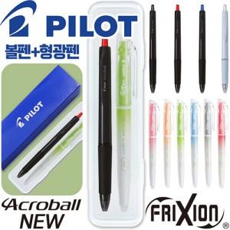

【상세/제작정보】 | <p><span style="font-size: 18.6667px;">※ 실크인쇄 옵션은 펜 2p 1도 인쇄옵션 입니다.</span>​</p>

【인쇄/포장옵션】 | 실크, 케이스인쇄 / 안전케이스

【공급단가】 | 수량 | 200~ | 500~ | 1,000~ | 3,000~ | 5,000~
*VAT별도 | 단가 | 2,090원 | 1,990원 | 1,940원 | 1,910원 | 1,870원

【상품 URL】 | https://www.synergygift.co.kr:443/src/goods_detail.php?gdno=40991

